Hoja1
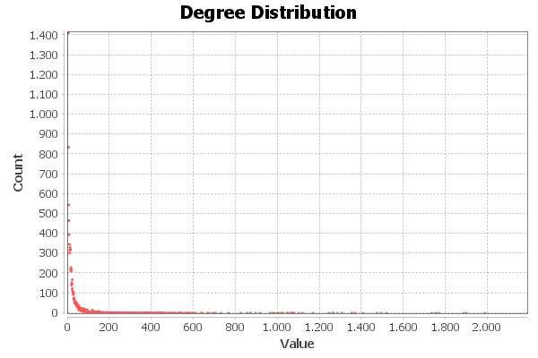
Nombre y apellidos del alumno: Mauricio Luque Jiménez

Nombre de la red | Número de nodos N | Número de enlaces L | Número máximo de enlaces Lmax | Densidad D=L/Lmax | Grado medio <k> | Diámetro dmax | Distancia media d | Coeficiente medio de clustering <C> | Nº componentes conexas | Nº nodos componente gigante Ncg | % nodos componente gigante %Ncg | Nº aristas componente gigante Lcg | % aristas componente gigante %Lcg
The Marvel Social Network | 10469 | 178115 | 54794746 | 0.0032505853755 | 34.027 | 7 | 2.889 | 0.53 | 8 | 10440 | 99.72 | 178049 | 99.96

